Sheet1
 | 图表名称 | 描述的数据特征 | 举例
柱形图 | 环比柱形堆积图 | 描述当期值、环比情况
 | 堆积柱形二维对比图 | 描述当期值、指标各项的数值及占比分布、各年度数值对比
 | 双层柱形图 | 对任意两期数据进行对比，描述两期发展情况、每期的同比增长率
 | 分类柱状图 | 呈现同一指标不同地区的水平差异
 | 对比柱形图 | 用正向和反向柱形显示不同类别之间的数值比较
 | 分组柱形图 | 相同分组下，不同类数据的对比
 | 百分比堆积图 | 描述各项数值占总体的比例结构、结构随时间的演变
 | 堆积柱形图 | 描述数据总体规模、内部构成各指标值
条形图 | 竖直标记条形组图 | 多项目、多类别计算组合对比 | 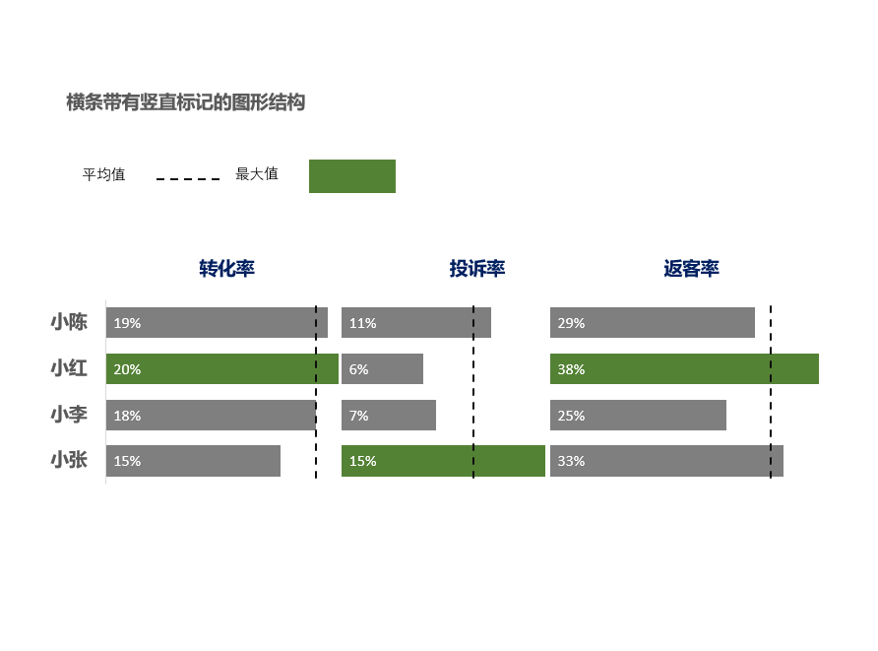
 | 分类条形图 | 各项数据有不同分类，一级分类下还有二级分类 | 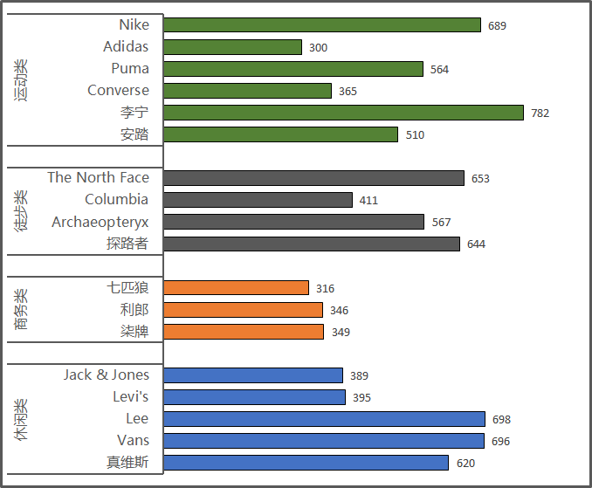
 | 蝴蝶图（双向条形图） | 比较两组数据
 | TOP N显示自动化图表 | 通过滚动条滚动选择年份，把数据的TOP N滚动展示，对特定数据可以进行颜色标记
玫瑰图 |  | 圆弧半径长短表示数据的大小或数量的多少；比较大小相近的数值，半径和面积使平方的关系；用于不同类别或同类别各项的比较（使用玫瑰图要设定好“比例尺”大小） | 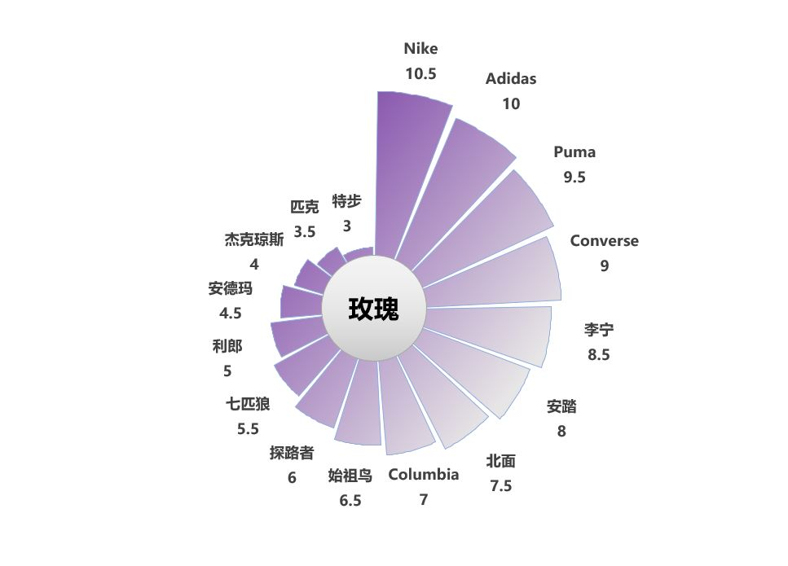
饼图 | 双层饼图 | 描述总体、总体各类小项所占的份额
 | 饼图 | 描述数据总体及各类项目占比
雷达图 |  | 一组数据多个维度的评估，多组数据多维度的比较 | 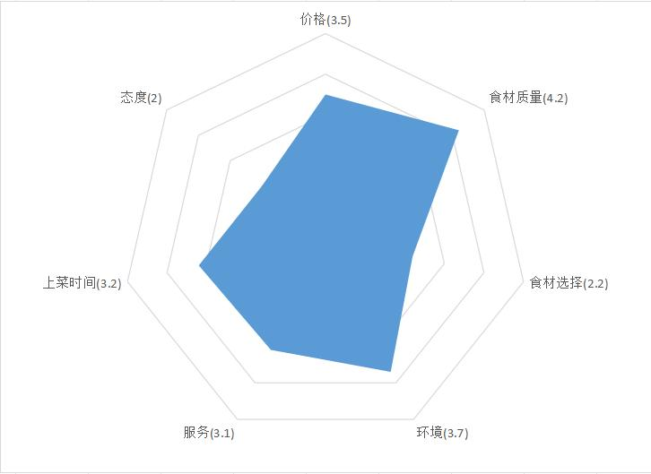
双轴图 |  | 同时描述两类数据量级、单位不同的指标 | 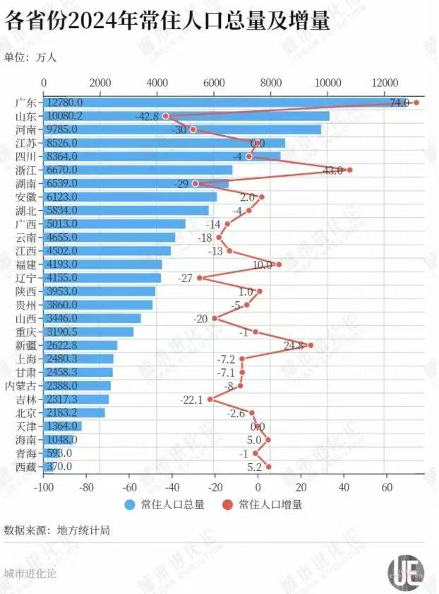
折线图 | 多系列折线图 | 描述不同总体随时间的变化趋势
 | 带递增趋势线的组合图表 | 呈现数据递增趋势
 | 分区折线图 | 降各个指标分隔开，反映事物随时间变化趋势 | 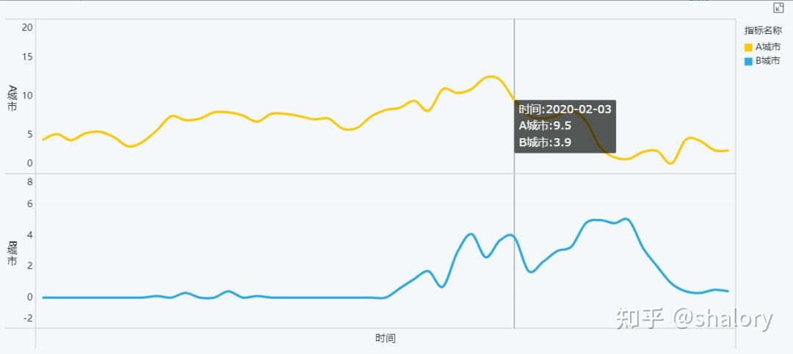
 | 带有正负误差线的时间折线图 | 描述数据的变动方向和变动程度
面积图 | 带折线的堆积面积图 | 直观展示不同分类之间的相对大小与比较关系；折线图显示数据整体情况
 | 带趋势的面积图 | 直观展示数据的连续动态变化、数据差异、波动幅度；趋势线显示长期趋势
 | 两组数据比较的面积图 | 直观展示出数据的整体结构；通过调整透明度使面积图重叠的部分进行显示
 | 双色面积图 | 直观地显示出不同的数据相对于平均值的大小关系
瀑布图（阶梯图、桥图） | 柱形瀑布图 | 直观反映出数据正值（增加）和负值（减少）对总体的累计影响
 | 堆叠瀑布图 | 直观反映出数据正值（增加）和负值（减少）对总体的累计影响
甘特图 |  | 可视化地展示任务进度和时间管理情况
词云图 |  | 文本数据可视化
聚合气泡图 |  | 根据维度定义各个气泡，根据气泡的大小、颜色度量指标
矩形块图 |  | 展现具有层级关系的数据，直观同级统计的比较
仪表盘 |  | 只适合单个指标数据展示
散点图 |  | 离散性数据，描述数据的分布
漏斗图 |  | 从上至下、存在逻辑上的顺序关系
环形图 | 多级环形图 | 展示一级维度结构，二级分项差异 | 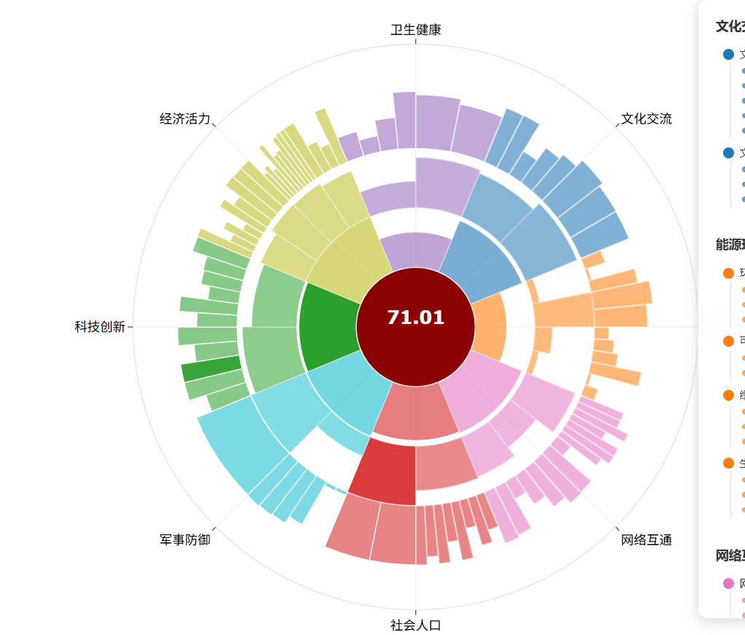
地图 |  | 直观观察不同省份、区域的数据关系

